Pokyny - čítajte ako prvé
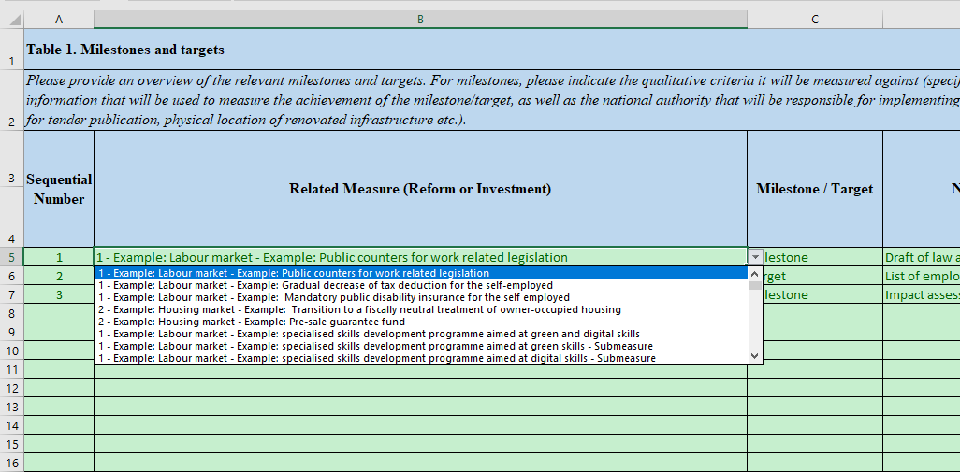
Všeobecné poznámky

Účelom tohto excelového súboru, ktorý tvorí prílohu usmernenia k RRF, je zhromaždiť tzv. "štruktúrované údaje" o plánoch RRF s ohľadom na budúcu transpozíciu aktualizácií členskými štátmi v rámci webovej aplikácie.

Preto je dôležité riadiť sa pokynmi a tak sa vyhnúť odosielaniu neplatných (neštruktúrovaných) informácií.

Hárky "Komponenty" a "Opatrenia" by sa mali vyplniť ako prvé, keďže sa na ne odkazuje v hárkoch T1->T4.

Hárok "Komponenty"
Tento hárok obsahuje iba 2 stĺpce: jeden s poradovým číslom/ID komponentu a so skráteným názvom komponentu (voľný text).
Je dôležité ponechať "0" ako poradové číslo "Celkového plánu", čo je špeciálny komponent používaný len v hárku "T3b Vplyv (kvantitatívny)".
Tento hárok by sa mal vyplniť ako prvý, keďže sa používa v hárku Opatrenia. Príklady by sa mali vymazať.

Hárok "Opatrenia"

Tento hárok má samostatné poradové číslo/ID každého opatrenia a mal by odkazovať na Komponenty prostredníctvom rolovacieho menu, nie prostredníctvom informácií kopírovaných z iných zdrojov.
Je dôležité ponechať "0" ako poradové číslo "Celkového plánu", čo je špeciálne Opatrenie používané len v hárku "T3b Vplyv (kvantitatívny)".
Skrátený názov každého opatrenia je v tomto hárku voľným textom. Príklady by sa mali vymazať.
V prípade potreby kódovať "čiastkové opatrenia" na použitie v iných záložkách musíte zakódovať základné opatrenie aj čiastkové opatrenie, a označiť čiastkové opatrenie v stĺpci E.

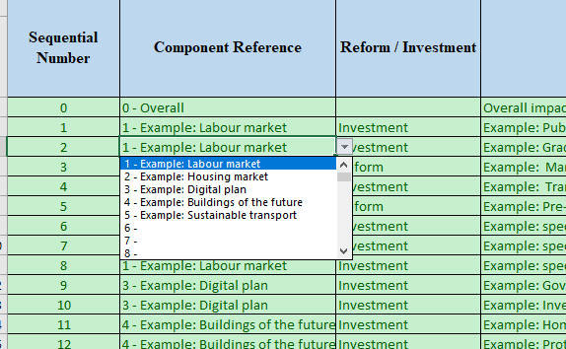

Hárky T1->T4

Hárky T1 -> T4 obsahujú osobitné usmernenie, ako aj príklady, ktoré by sa mali vymazať.
Každá z týchto záložiek obsahuje poradové číslo, ako aj rolovacie menu pre Súvisiace opatrenia, čo je zreťazením Komponentu a Opatrenia.
Použitie tohto rolovacieho menu v hárkoch T1->T4 je povinné.

Hárok "T2 Ekológia, digitalizácia a náklady" je veľmi široký a má vyhradenú časť pre Ekológiu a digitalizáciu medzi stĺpcami Z a AF. Táto časť by mala vychádzať zo Súvisiacich opatrení kódovaných v stĺpci B. Stĺpce AE a AF sa počítajú vzorcom a nevyžadujú kódovanie.
Hárok "T3b Vplyv (kvantitatívny)" obsahuje osobitnú položku "Celkový plán", ktorý by sa nemal vymazať, ale používať.
Hárok "T4b Základné investície – zobrazenie" nevyžaduje kódovanie a slúži na vizualizáciu toho, čo je kódované v hárku "T4a - Základné investície – vstup".

